데이터 추출
데이터 종류
이름 | 값
영화 제목 | 스파이더맨: 브랜드 뉴 데이 (2026)
장르 | SF, 액션, and 모험
등급 | 12
개봉일 | 2026/07/29 (KR)
상영 시간 | 2h 25m
개요 | 4년 전 소중한 사람들을 지키기 위해 모두의 기억에서 사라진 피터 파커. 친절한 이웃 스파이더맨으로서 뉴욕을 지키며 고독한 삶을 살아가던 피터는 어느 날, 예상치 못한 DNA 변이로 인해 통제 불가능한 힘에 사로잡히고 그의 진짜 정체를 알고 있는 적까지 마주하게 된다. 타인의 의식을 조종하는 정체불명의 존재로 인해 모두가 피터를 노리는 적이 될 수 있는 혼란 속에서 피터는 다시 위협에 빠진 MJ와 모두를 지키기 위해 스파이더맨으로 그들 앞에 서게 되는데...
감독 | 데스틴 대니얼 크레턴
작가 | 크리스 맥케나, 에릭 소머즈
원작자 | 스탠리, 스티브 딧코
메인 포스터 | 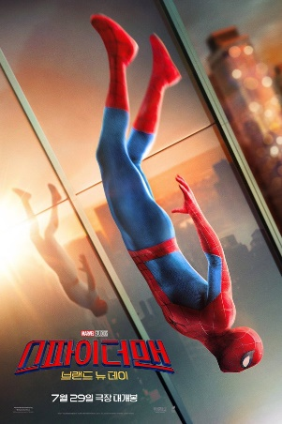
포스터 |  | 
페이스북 url | https://www.facebook.com/SpiderManMovie
x url | https://x.com/SpiderManMovie
인스타그램 url | https://instagram.com/spidermanmovie/
홈페이지 url | https://spidermanbrandnewday.movie/
한 줄 설명 | 스파이더맨의 새로운 날을 확인하라!
키워드 | new york city, secret identity, hero
출연진 사진 |  | 
출연진 이름 | 톰 홀랜드, 젠데이아
배역 명 | Peter Parker / Spider-Man, MJ
원제 | Spider-Man: Brand New Day
상태 | 개봉됨
원어 | 영어
제작비 | $225,000,000
수익 | $2,219,901,026

